使用说明
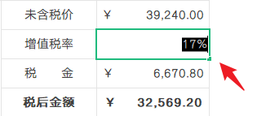
稻壳儿表格模板使用说明
（本页为说明页，用户使用模板时可删除本页内容）

01
基础操作指南
中文｜字体名称
汉仪雅酷黑简
02
字体说明
中文｜字体名称
汉仪青云简
中文｜字体名称
汉仪旗黑

· 如何撤销工作表保护？
1、选中对应工作表。
2、点击：「审阅---撤销工作表」保护。

· 如何增加行数？
1、选中最后一行，鼠标放在选中区域右下角。
2、当鼠标箭头变成黑色十字形时，点击鼠标左键下拉即可。

【说明】
模板中使用的字体仅限于个人学习、研究或欣赏目的使用，如需商用请您自行向版权方购买、获取商用版权。

· 如何使用表格？
1、表格内置公式，填写商品信息后，可自动计算单件金额与订单小计（税前）。
2、填写税率后（只填数字，无须输入百分号），可自动计算合同税金、税后报价。
3、报价左侧为报价单说明，可根据本司实际情况填写。
4、表格已预设为A4幅面，可直接打印输出。

03
素材说明
图片：
无
素材：
模板中使用的图片来源于【稻壳图标】，仅限个人学习、研究或欣赏目的使用，如需商用请您自行向版权方购买、获取商用版权。

